상품제안서
르웨이 고급 실크 수면안대 기본형/온열형 | 상품코드: S45079

 |  |  |  |  | 02-713-8555 | www.synergygift.co.kr
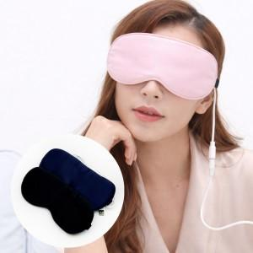 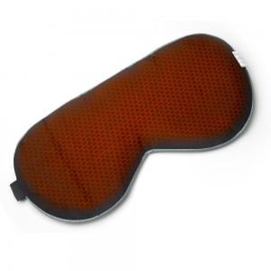 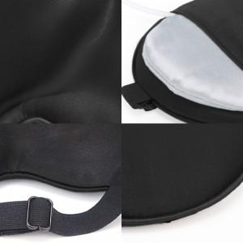

【상세/제작정보】

【인쇄/포장옵션】 | 실크 / 포장지포장

【공급단가】 | 수량 | 500~ | 1,000~ | 3,000~
*VAT별도 | 기본형 | 8,650원 | 8,500원 | 8,350원
 | 온열형 | 13,800원 | 13,600원 | 13,400원

【상품 URL】 | https://www.synergygift.co.kr:443/src/goods_detail.php?gdno=45079

